Sheet1
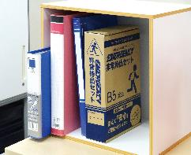
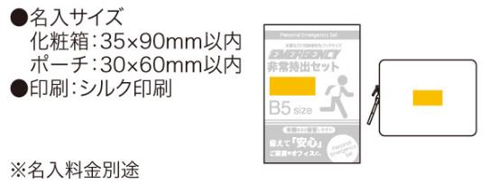
提 案 書

エマージェンシー 10点セット UC-25 |  | 参考上代 | ¥2,500 | 販売価格
 |  | （税別） |  | （税別）
【JAN】 | 4570168130018
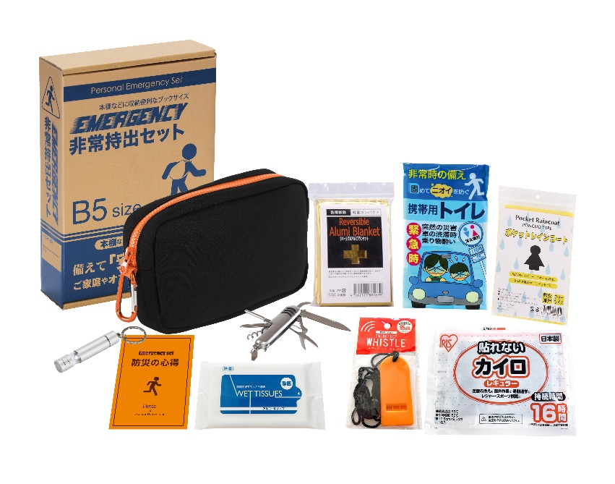
 |  |  | 【商品番号】 UC25-70 【本体サイズ】 収納ポーチ：190×120×50mm 【パッケージサイズ】 190×278×60mm・460g 【個装形態】 化粧箱入 【入数】 30 【セット内容】 収納ポーチ・防災の心得・ホイッスル・カイロ・レインコート・携帯用トイレ・LEDライト・アルミブランケット・除菌アルコールウェットティッシュ・8徳ナイフ 【商品説明】 防災士が選んだ内容のコンパクトな防災セット 【備考】 一部色・柄・商品が変更になる場合があります。ご了承ください。 【生産国】 中国・日本

